Rett stang i strekk
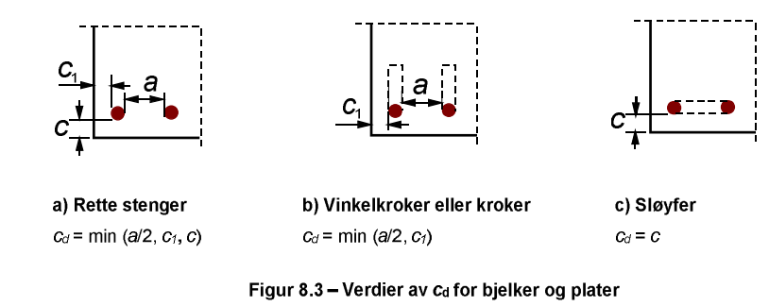
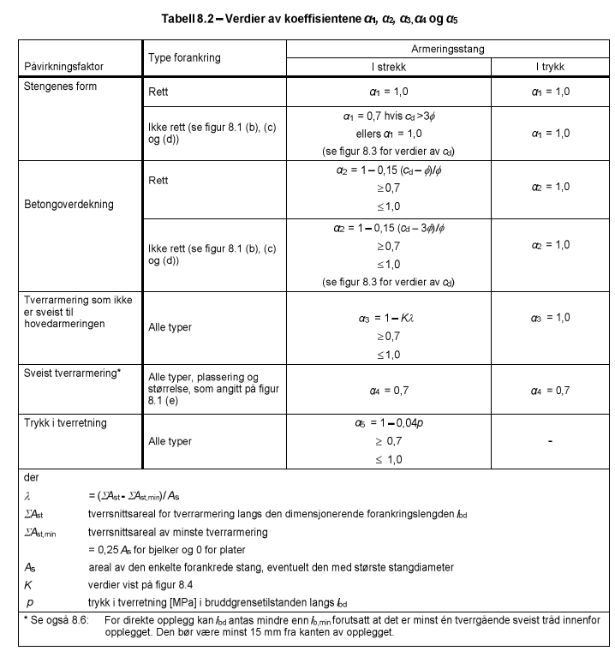
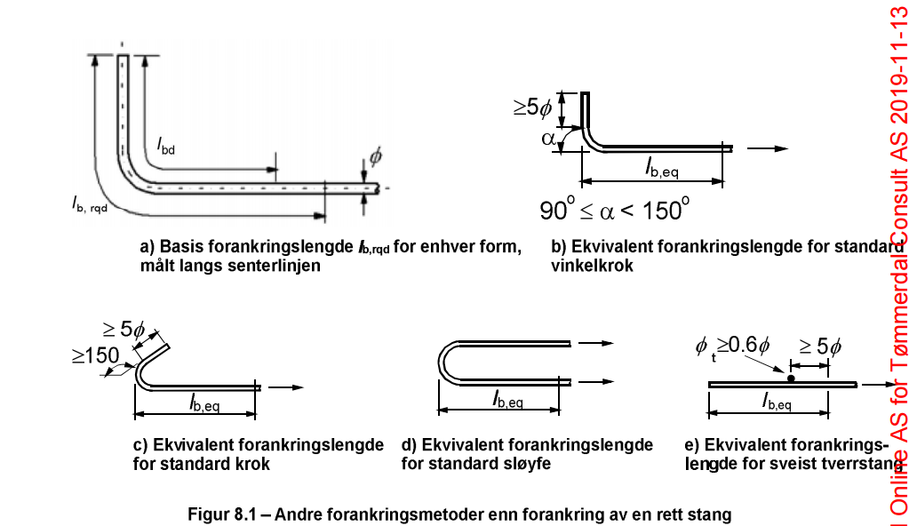
Forankringslengde - Rett stang i strekk |  |  |  |  |  |  | F | 49.2 | kN | kraft per stang

φ | 12 | mm |  | a | 100 | mm | mellomrom mellom stenger i laget
φt | 12 | mm |  | c | 90 | mm | overdekning stang
cct | 200 | mm |  | c1 | 90 | mm | overdekning stang sidekant
σsd | 435 | MPa |  | cd | 50 | mm
fctk,0.05 | 2.2 | MPa
γc | 1.5 |  |  | η1 | 1.00
 |  |  |  | η2 | 1.00
fctd | 1.25 | MPa
fbd | 2.805 | MPa

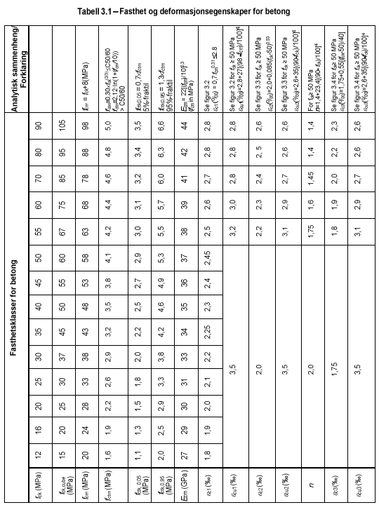
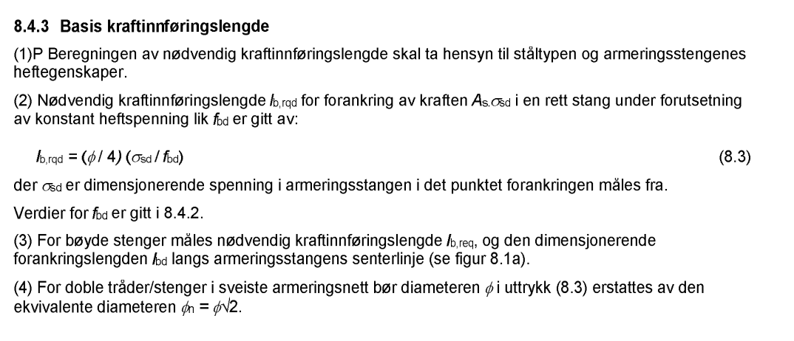
lb,rqd | 465 | mm
α-faktorer
cd | 50 | mm
α1 | 0.70
α2 | 0.70

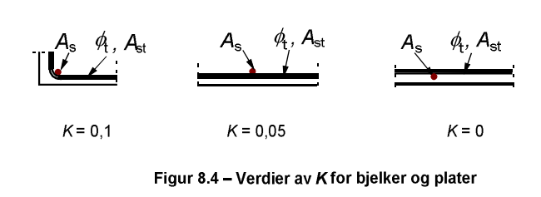
K | 0.05 |  | Tilsvarer stk φ:
ΣAst | 263.1 | mm2 | 2.33
As | 113.1 | mm2 | areal av største forankrede stang

ΣAst,min | 0 |  | 0 for plater, 0,25 As for bjelker
λ | 2.33
α3 | 0.88
α4 | 1 | 0.7 for sveist tverrarmering

α5 | 1 |  | for trykk i tverretning

lbd | 201.45292974 | mm

Forankringslengde
Forankrignslengde
Hulltaking Bjelke sørbygget Akse 4 - Forankringslengde utenfor ny søyle

SEd | 280 | kN | oppleggskraft, legger all kraft som strekk-kraft i lengdearmering - som om det ikke er skjærarmeirng der
ø_l | 25 | mm | diameter på jernet som skal forankres
n_l | 3 | stk | antar at 1/4 jern kappes
As_l | 1473 | mm2
ø_tverretning | 12 | mm | diameter på jern i tverretning
Betongkvalitet | B30
Armeringskvalitet | B500NC
γc | 1.85
γs | 1.25

 |  |  |  | Klikk på utsiden av "Hover fields" for å gjøre bilder små igjen
8.4.2 Dimensjonerende heftfasthet
 |  |  |  |  | Heftbetingelser - Bilde
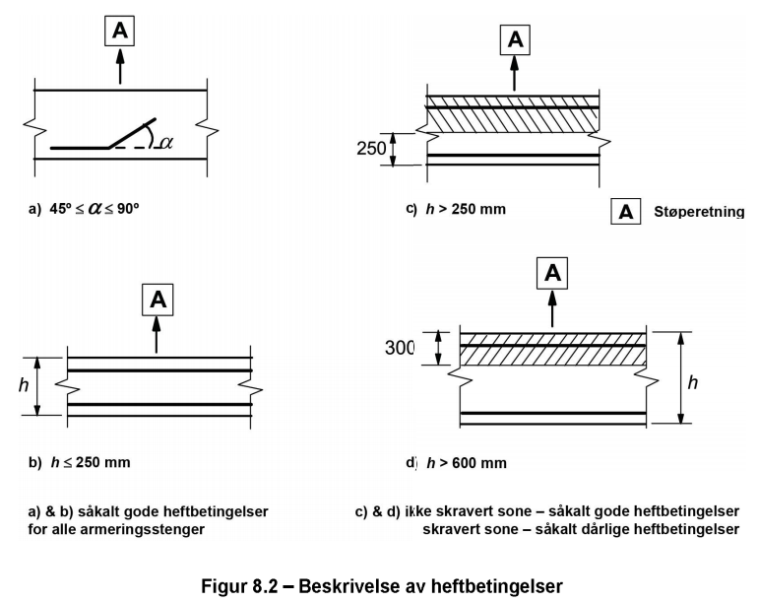
η1 | 1.0 | 1.0 for gode heftforhold, 0.7 for dårlige heftforhold
η2 | 1.0
fctk,0.05 | 2.000 | MPa
fctd | 0.92 | MPa
fbd | 2.07 | MPa

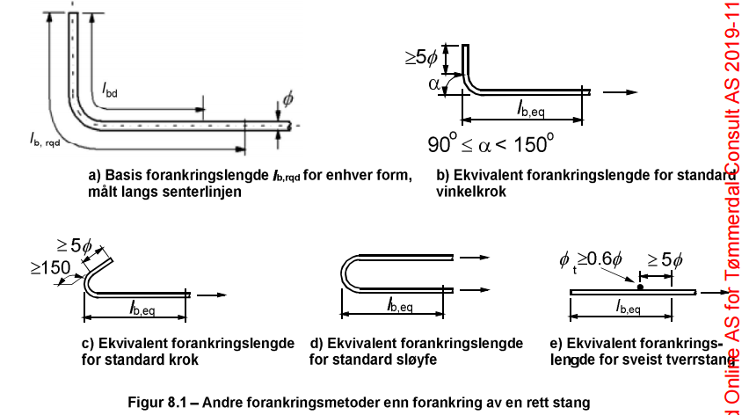
8.4.3 Basis kraftinnføringslengde |  |  |  |  | lb,rqd
fyk | 500 | MPa
fyd | 400.00 | MPa
σsEd | 190.1 | Mpa | ignoreres hvis blank

σsd | 190.1 | MPa

lb,rqd | 575 | mm

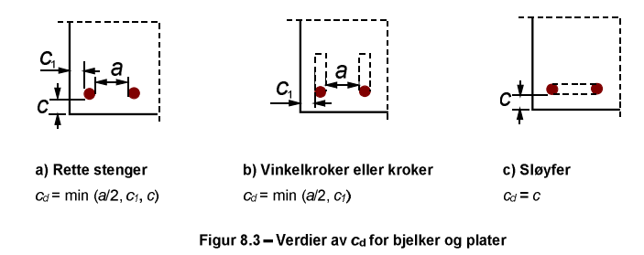
8.4.4 Dimensjonerende forankringslengde
 |  |  |  |  | Cd
strekk/trykk | strekk | Forankring i strekk eller trykk
rett/ikke rett | rett | Form armeringsjern, rett eller ikke rett
Stangtype | rette stenger
plate/bjelke | bjelke

c | 40 | mm | Overdekning
c1 | 50 | mm | Overdekning sidekant
c/c ø_l | 200 | mm | Senteravstand for jern i lengderetning
a | 175 | mm | avstand mellom innerkant jern

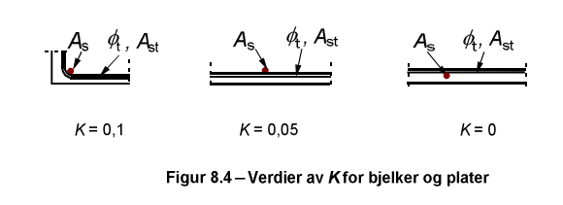
cd | 40 | mm
 |  |  |  |  | K
Faktor for tverrarmering
K | 0.05

α-faktorer

Stengenes form
α1 | 1.00 | stangens form

Betongoverdekning
0.7 <= 1-0.15*(cd-3ø)/ø <= 1.0 | 0.91 | mellomregning
α2 | 0.91
 |  |  |  |  | α-faktorer

Tverrarmering som ikke er sveist til hovedarmering
n_langs | 2 |  | antall jern på tvers langs den dimensjonerende forankringslengde lbd, itereres manuelt! |  | 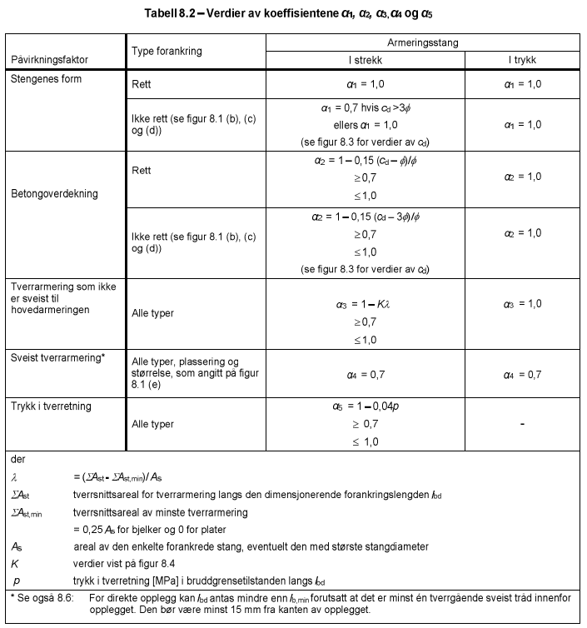
ΣAst | 226.19 | mm2
ΣAst,min | 122.72 | mm2 | tverrsnittsareal av minste tverrarmering
λ=(ΣAst-ΣAst,min)/As | 0.21
0.7 <= 1-Kλ <= 1.0 | 0.99
α3 | 0.99

Sveist tverrarmering, fylles inn manuelt
α4 | 1.00 |  | settes til 1,0 hvis ingen sveis

Trykk i tverretning
p | 0 | MPa
0.7 <= 1-0.04p <= 1.0 | 1.00
α5 | 1.00 |  | trykk i tverretning av spalteplanet for lengdearmeringen langs lbd

Begrensning på tre α-faktorer
α2*α3*α5 >= 0.7 | 0.900

Minste forankringslengde

lb,min,strekk | 250 | mm
lb,min,trykk | 345 | mm

lb,min | 250 | mm

lbd | 518 | mm

